画面遷移図
画面遷移図 | システム名 | グループ名 | 作成日 | 担当 | 承認印
 | タスク管理システム | project5x | 2025-04-10 | 黒江

ログイン画面
メニュー画面
タスク登録画面
タスク登録
確認画面
タスク登録
完了画面

認証失敗
登録失敗
エラー画面

タスク一覧
表示画面
タスク編集画面
タスク編集
確認画面
タスク編集
完了画面

編集失敗
エラー画面

タスク削除
確認画面
タスク削除
完了画面

エラー画面
削除失敗

ログアウト画面

詳細クラス図①
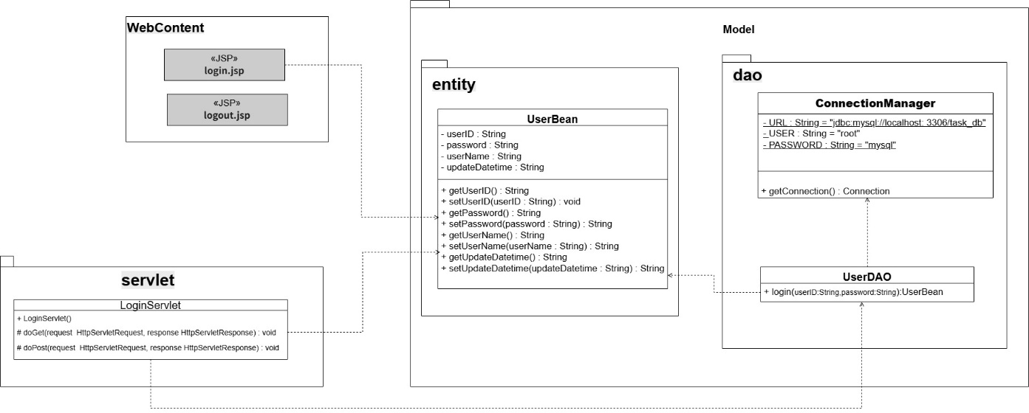
詳細クラス図 | システム名 | グループ名 | 作成日 | 担当 | 承認印
 | タスク管理システム | project5x | 2025-04-10 | 長谷川

 | ログイン / ログアウト

詳細クラス図②
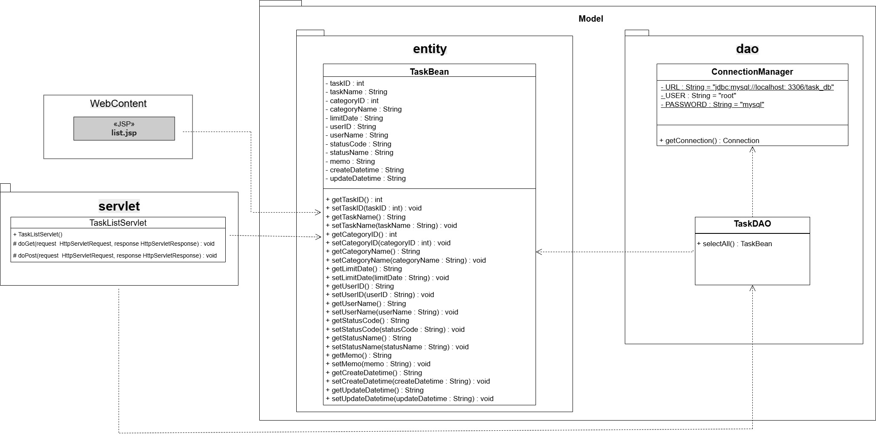
詳細クラス図 | システム名 | グループ名 | 作成日 | 担当 | 承認印
 | タスク管理システム | project5x | 2025-04-10 | 持田

 | タスク一覧

詳細クラス図③
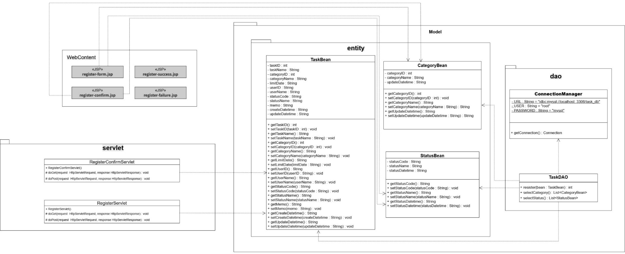
詳細クラス図 | システム名 | グループ名 | 作成日 | 担当 | 承認印
 | タスク管理システム | project5x | 2025-04-11 | 荒木

 | 新規登録

詳細クラス図④
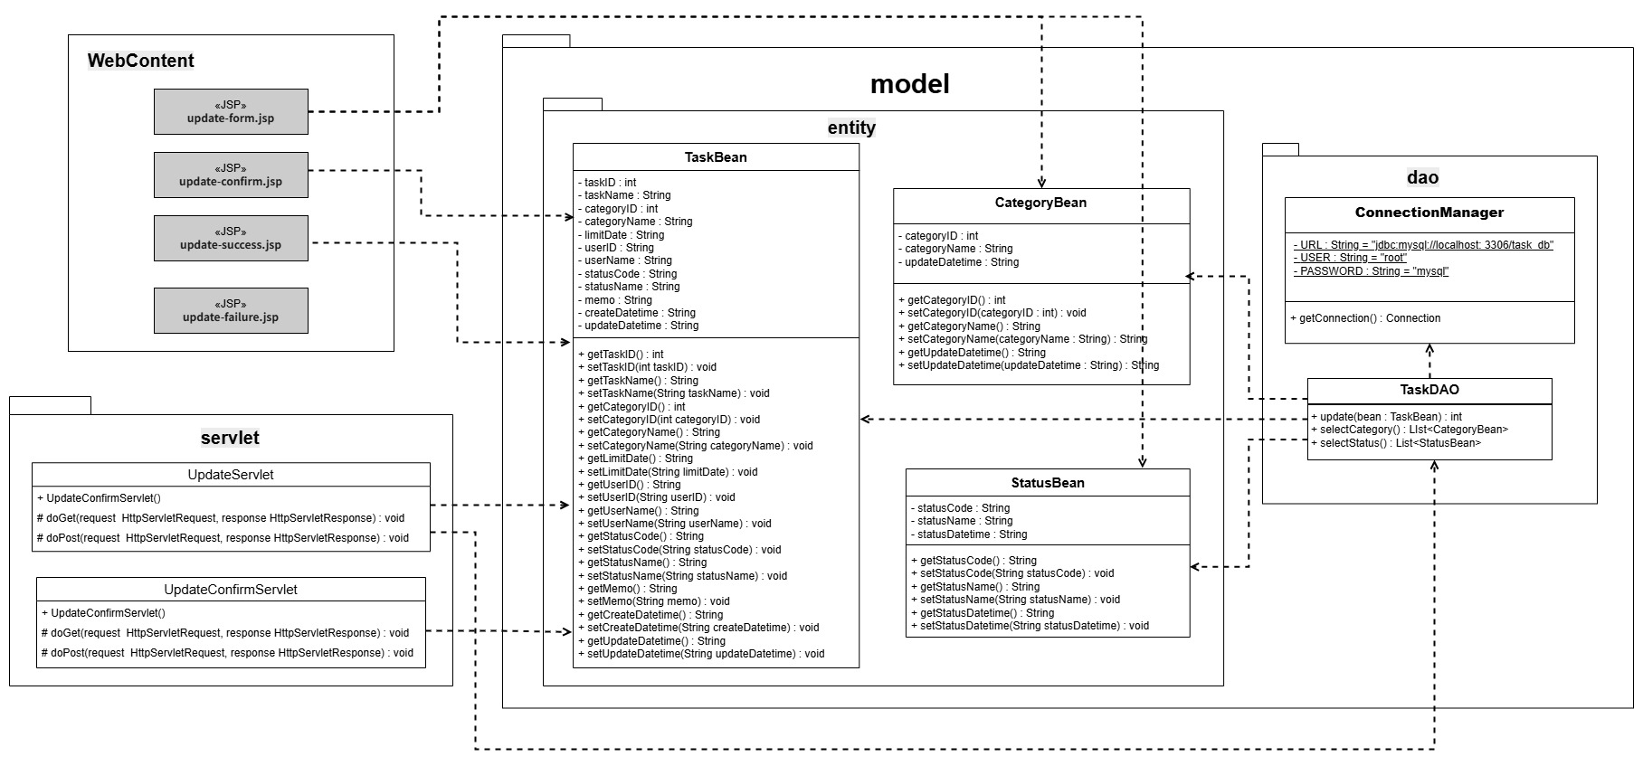
詳細クラス図 | システム名 | グループ名 | 作成日 | 担当 | 承認印
 | タスク管理システム | project5x | 2025-04-11 | 青山

 | 編集機能

詳細クラス図⑤
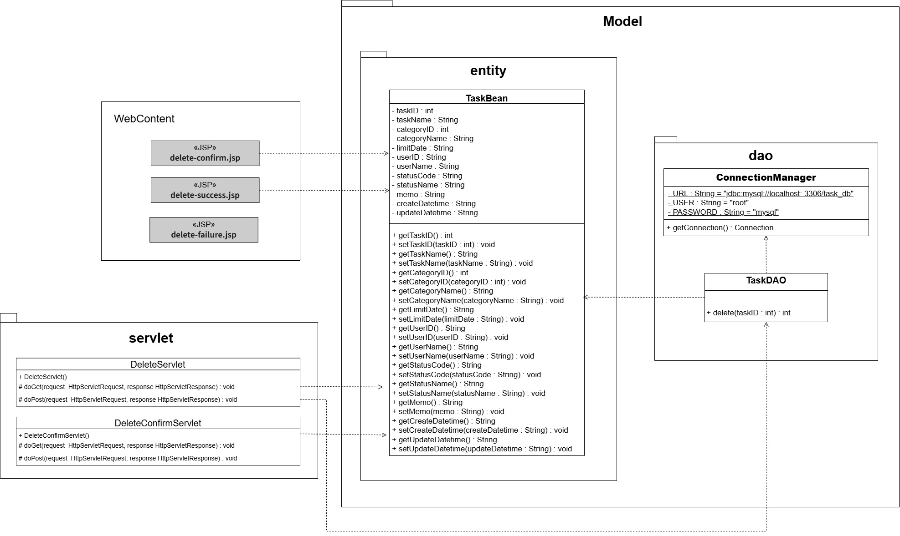
詳細クラス図 | システム名 | グループ名 | 作成日 | 担当 | 承認印
 | タスク管理システム | project5x | 2025-04-11 | 黒江

 | 削除機能

画面設計書①
画面設計書 | システム名 |  | グループ名 |  | 作成日 | 担当 | 承認印
 | タスク管理システム |  | project5x |  | 2025-04-11 | 長谷川

画面名称 | タスク管理システム - ログイン
画面レイアウト

①
メッセージ領域
メイン領域
②
③
④

フォーム定義
action | login-servlet |  |  |  |  | method | POST
識別ID | ラベル | type | name | value | 備考
① | ユーザID | text | userID |  | ユーザIDを入力する（24文字以内）
② | パスワード | password | password |  | パスワードを入力する（32文字以内）
③ | ログイン | submit |  |  | メニュー画面へ遷移する
④ | 取消 | reset |  |  | 入力したユーザIDとパスワードをクリアする

画面設計書②
画面設計書 | システム名 |  | グループ名 |  | 作成日 | 担当 | 承認印
 | タスク管理システム |  | project5x |  | 2025-04-11 | 黒江

画面名称 | タスク管理システム - メニュー
画面レイアウト

ヘッダー領域
メッセージ領域
メイン領域
フッター領域

フォーム定義
action | register-form.jsp (①) / list.jsp(②) / logout.jsp(③) |  |  |  |  | method | POST
識別ID | ラベル | type | name | value | 備考
① | 登録画面へ | submit |  |  | 登録画面へ遷移する。
② | タスク一覧画面へ | submit |  |  | タスク一覧画面へ遷移する。
③ | ログアウト | submit |  |  | ログアウトする。

画面設計書③
画面設計書 | システム名 |  | グループ名 |  | 作成日 | 担当 | 承認印
 | タスク管理システム |  | project5x |  | 2025-04-11 | 持田

画面名称 | タスク管理システム - 一覧
画面レイアウト
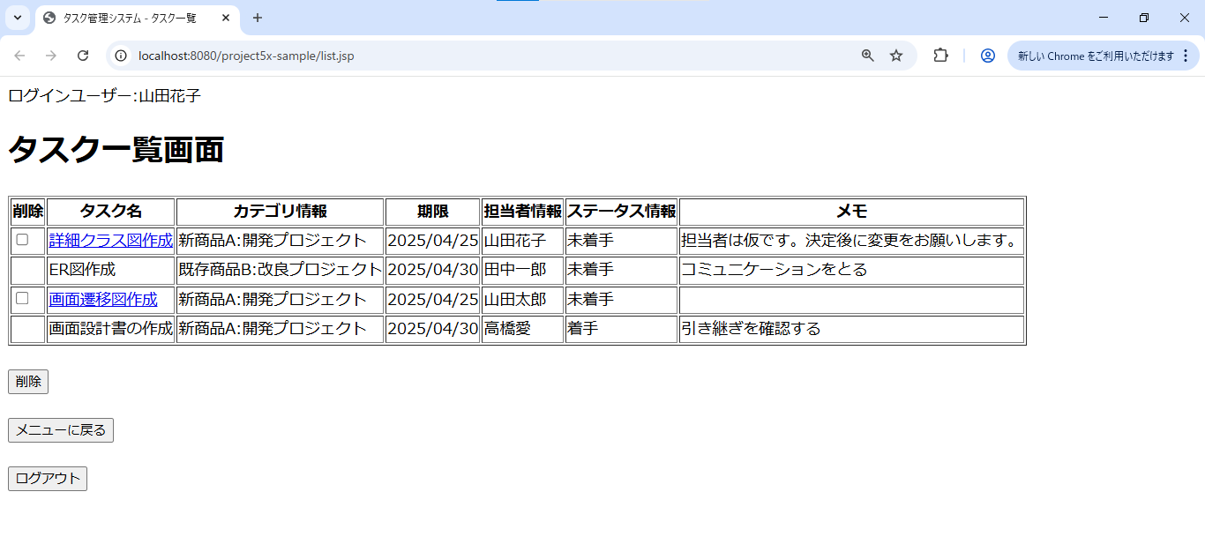
ヘッダー領域
メッセージ領域
メイン領域

フッター領域

フォーム定義
action | update-form.jsp(①) / delete-comfirm-servlet(②) / menu.jsp(③) |  |  |  |  | method | POST
識別ID | ラベル | type | name | value | 備考
① | 削除 | checkbox | taskID |  | 削除したいタスクを選択する
② | 削除 | submit |  |  | 削除するタスクIDを送信し、削除確認画面へ遷移する
③ | メニューに戻る | submit |  |  | メニュー画面へ遷移する

画面設計書④
画面設計書 | システム名 |  | グループ名 |  | 作成日 | 担当 | 承認印
 | タスク管理システム |  | project5x |  | 2025-04-11 | 荒木

ヘッダー領域
メッセージ領域
メイン領域
フッター領域
画面名称 | タスク管理システム - 新規登録
画面レイアウト
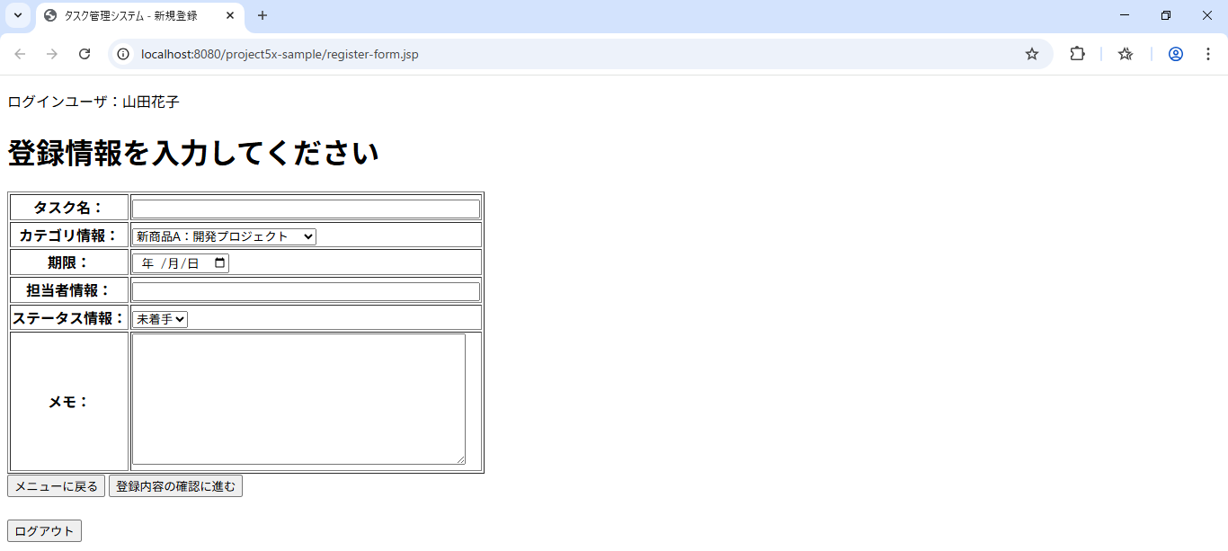

①
②
③
④
⑤
⑥
⑧

⑦

フォーム定義
action | register-confirm-servlet/menu.jsp(⑧) |  |  |  |  | method | POST/GET（⑧）
識別ID | ラベル | type | name | value | 備考
① | タスク名 | text | taskName |  | タスク名を入力する。（50文字以内）
② | カテゴリ情報 | select | category |  | カテゴリマスタのカテゴリ名を表示。IDを送る。
③ | 期限 | date | limitDate |  | 日付を選択する。
④ | 担当者情報 | text | user |  | ユーザー名を入力する。（24文字以内）
⑤ | ステータス情報 | select | status |  | ステータスマスタのステータス名を表示。IDを送る。
⑥ | メモ | textarea | memo |  | メモを入力する。（100文字以内）
⑦ | 登録内容の確認に進む | submit |  |  | パラメータを送信し、登録情報確認画面へ遷移する。
⑧ | メニューに戻る | submit |  |  | メニュー画面へ遷移する。

画面設計書⑤
画面設計書 | システム名 |  | グループ名 |  | 作成日 | 担当 | 承認印
 | タスク管理システム |  | project5x |  | 2025-04-11 | 荒木

画面名称 | タスク管理システム - 登録情報確認
画面レイアウト
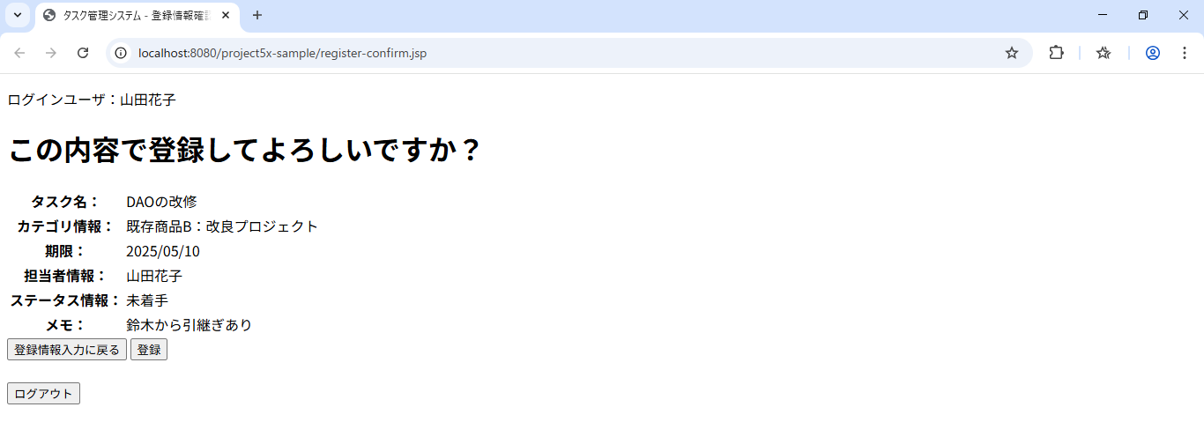
ヘッダー領域
メッセージ領域
メイン領域
フッター領域

①
②

フォーム定義
action | register-confirm-servlet（①）/register-servlet |  |  |  |  | method | GET（①）/POST
識別ID | ラベル | type | name | value | 備考
① | 登録情報情報入力に戻る | submit |  |  | 入力情報を保持したまま新規登録画面へ遷移する。
② | 登録 | submit |  |  | パラメータを送信し、登録結果画面へ遷移する。

画面設計書⑥
画面設計書 | システム名 |  | グループ名 |  | 作成日 | 担当 | 承認印
 | タスク管理システム |  | project5x |  | 2025-04-11 | 荒木

画面名称 | タスク管理システム - 登録完了
画面レイアウト
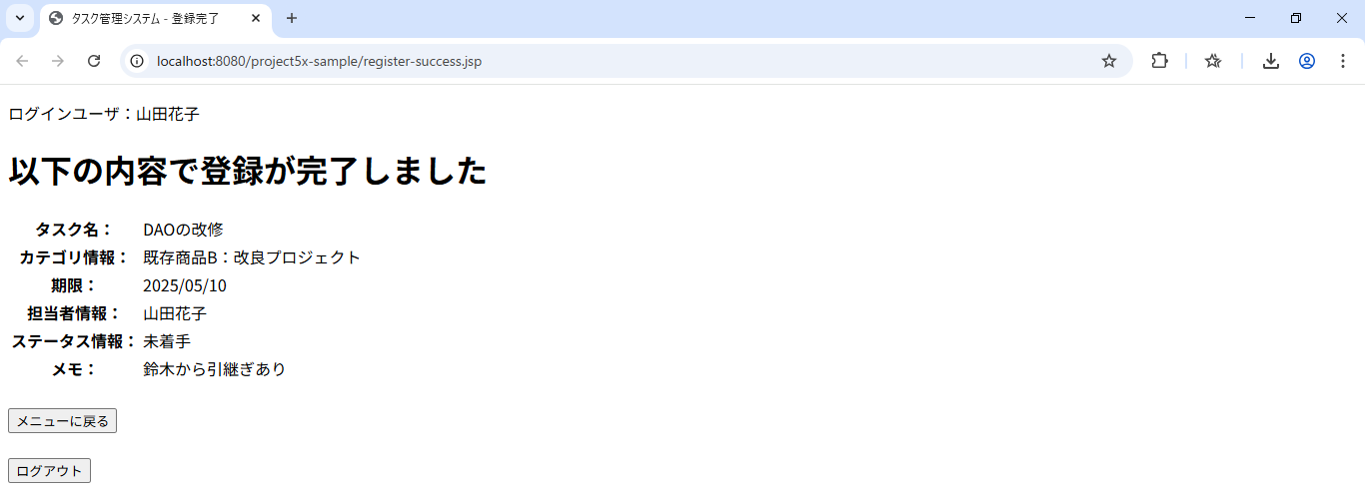
ヘッダー領域
メッセージ領域
メイン領域
フッター領域

①

フォーム定義
action | menu.jsp |  |  |  |  | method | GET
識別ID | ラベル | type | name | value | 備考
① | メニューに戻る | submit |  |  | メニュー画面へ遷移する。

画面設計書⑦
画面設計書 | システム名 |  | グループ名 |  | 作成日 | 担当 | 承認印
 | タスク管理システム |  | project5x |  | 2025-04-11 | 荒木

画面名称 | タスク管理システム - 登録失敗
画面レイアウト

ヘッダー領域
メッセージ領域
メイン領域
フッター領域
①

フォーム定義
action | register-form.jsp |  |  |  |  | method | GET
識別ID | ラベル | type | name | value | 備考
① | 登録内容入力に戻る | submit |  |  | 新規登録画面へ遷移する。

画面設計書⑧
画面設計書 | システム名 |  | グループ名 |  | 作成日 | 担当 | 承認印
 | タスク管理システム |  | project5x |  | 2025-04-11 | 青山

画面名称 | タスク管理システム - 編集
画面レイアウト
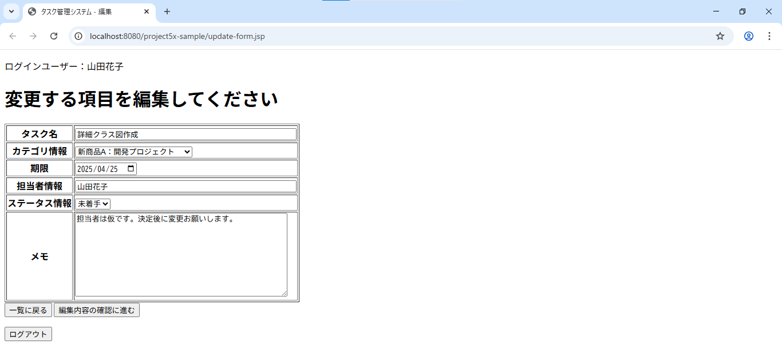
ヘッダー領域
メッセージ領域
①
②
③
④
⑤
⑥
⑦
メイン領域

⑧
フッター領域
フォーム定義
action | update-confirm-servlet / list-servlet(⑦) |  |  |  |  | method | POST/GET(⑦)
識別ID | ラベル | type | name | value | 備考
① | タスク名 | text | taskName |  | タスク名を入力する。（50文字以内）
② | カテゴリ情報 | select | category |  | カテゴリマスタのカテゴリ名を表示。IDを送る。
③ | 期限 | date | limitDate |  | 日付を選択する。
④ | 担当者情報 | text | user |  | ユーザー名を入力する。（24文字以内）
⑤ | ステータス情報 | select | status |  | ステータスマスタのステータス名を表示。IDを送る。
⑥ | メモ | textarea | memo |  | メモを入力する。（100文字以内）
⑦ | 一覧に戻る | submit |  |  | 一覧画面へ遷移する。
⑧ | 編集内容の確認に進む | submit |  |  | パラメータを送信し、編集情報確認画面へ遷移する。

画面設計書⑨
画面設計書 | システム名 |  | グループ名 |  | 作成日 | 担当 | 承認印
 | タスク管理システム |  | project5x |  | 2025-04-11 | 青山

画面名称 | タスク管理システム - 編集情報確認
画面レイアウト
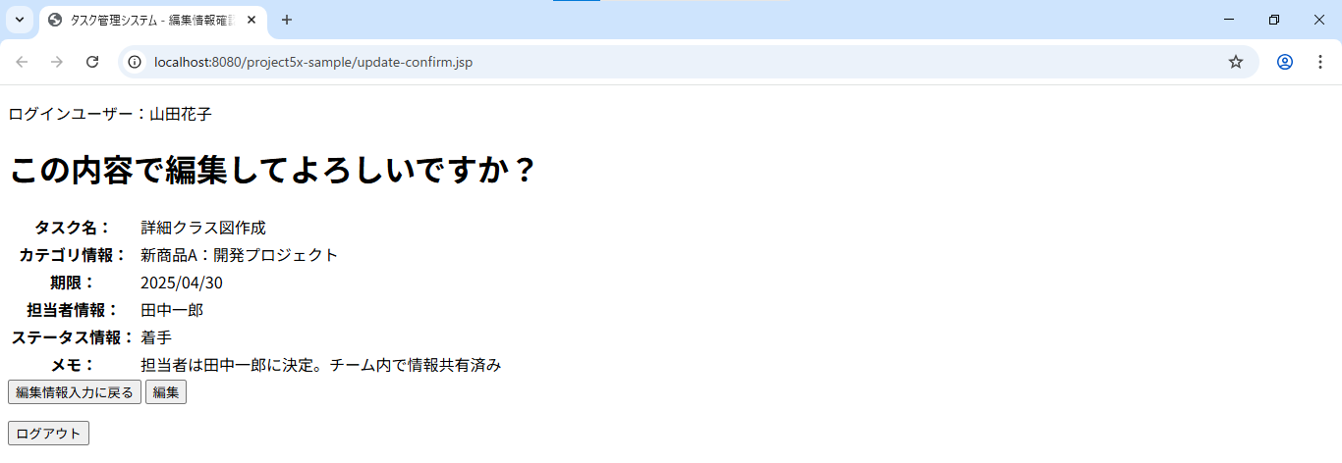

ヘッダー領域

メッセージ領域
①
②
フッター領域
メイン領域
フォーム定義
action | update-form.jsp (①) / update-servlet (②) |  |  |  |  | method | POST
識別ID | ラベル | type | name | value | 備考
① | 編集情報入力に戻る | submit |  |  | 編集内容入力画面へ遷移する。
② | 編集 | submit |  |  | パラメータを送信し、編集結果画面に遷移する。

画面設計書⑩
画面設計書 | システム名 |  | グループ名 |  | 作成日 | 担当 | 承認印
 | タスク管理システム |  | project5x |  | 2025-04-11 | 青山

画面名称 | タスク管理システム - 編集完了
画面レイアウト
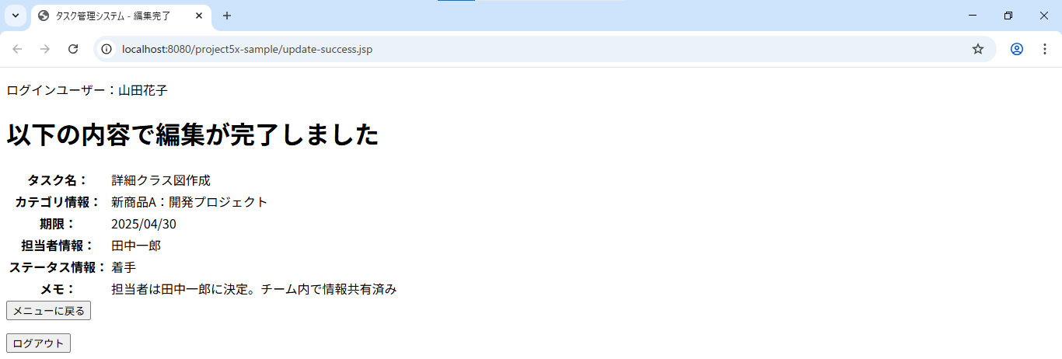

ヘッダー領域

メッセージ領域
メイン領域
①
フッター領域
フォーム定義
action | menu.jsp |  |  |  |  | method | GET
識別ID | ラベル | type | name | value | 備考
① | メニューに戻る | button |  |  | メニュー画面へ遷移する。

画面設計書⑪
画面設計書 | システム名 |  | グループ名 |  | 作成日 | 担当 | 承認印
 | タスク管理システム |  | project5x |  | 2025-04-11 | 青山

画面名称 | タスク管理システム - 編集失敗
画面レイアウト

ヘッダー領域

メッセージ領域
①
メイン領域
フッター領域
フォーム定義
action | update-form.jsp |  |  |  |  | method | POST
識別ID | ラベル | type | name | value | 備考
① | 編集内容入力画面に戻る | submit |  |  | 編集画面へ遷移する。

画面設計書⑫
画面設計書 | システム名 |  | グループ名 |  | 作成日 | 担当 | 承認印
 | タスク管理システム |  | project5x |  | 2025-04-11 | 黒江

画面名称 | タスク管理システム - 削除確認
画面レイアウト
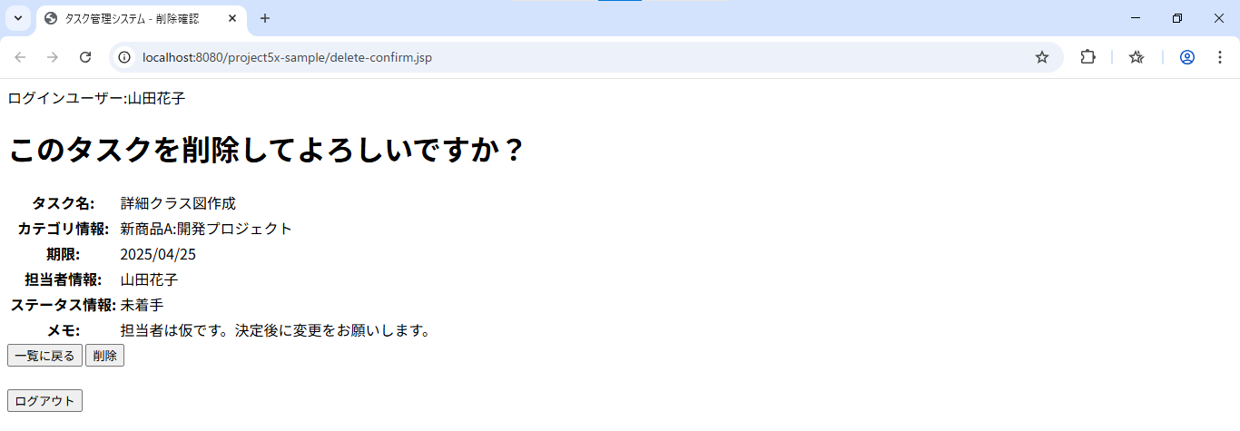
ヘッダー領域
メッセージ領域

メイン領域
フッター領域

フォーム定義
action | list.jsp(①) / delete-servlet(②) |  |  |  |  | method | POST
識別ID | ラベル | type | name | value | 備考
① | 一覧に戻る | submit |  |  | タスク一覧画面へ遷移する。
② | 削除 | submit |  |  | パラメータを送信し削除結果画面に遷移する。

画面設計書⑬
画面設計書 | システム名 |  | グループ名 |  | 作成日 | 担当 | 承認印
 | タスク管理システム |  | project5x |  | 2025-04-11 | 長谷川

ヘッダー領域
画面名称 | タスク管理システム - 削除成功
画面レイアウト
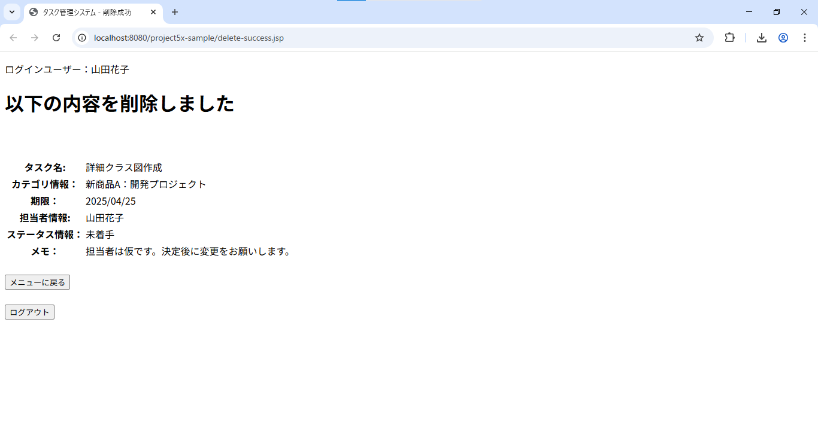
メッセージ領域
メイン領域

①
フッター領域

フォーム定義
action | menu.jsp |  |  |  |  | method | POST
識別ID | ラベル | type | name | value | 備考
① | メニューに戻る | submit |  |  | メニュー画面へ遷移する

画面設計書⑭
画面設計書 | システム名 |  | グループ名 |  | 作成日 | 担当 | 承認印
 | タスク管理システム |  | project5x |  | 2025-04-11 | 長谷川

ヘッダー領域
画面名称 | タスク管理システム - 削除失敗
画面レイアウト

メッセージ領域
①
メイン領域
フッター領域

フォーム定義
action | list.jsp |  |  |  |  | method | POST
識別ID | ラベル | type | name | value | 備考
① | 一覧に戻る | submit |  |  | 一覧画面へ遷移する

画面設計書 ⑮
画面設計書 | システム名 |  | グループ名 |  | 作成日 | 担当 | 承認印
 | タスク管理システム |  | project5x |  | 2025-04-11 | 長谷川

画面名称 | タスク管理システム - ログアウト
画面レイアウト

①
メッセージ領域
メイン領域

フォーム定義
action | login.jsp |  |  |  |  | method | POST
識別ID | ラベル | type | name | value | 備考
① | ログイン画面へ | submit |  |  | ログイン画面へ遷移する

